UI 내용
1. 화면 구성

1.1 화면 내용
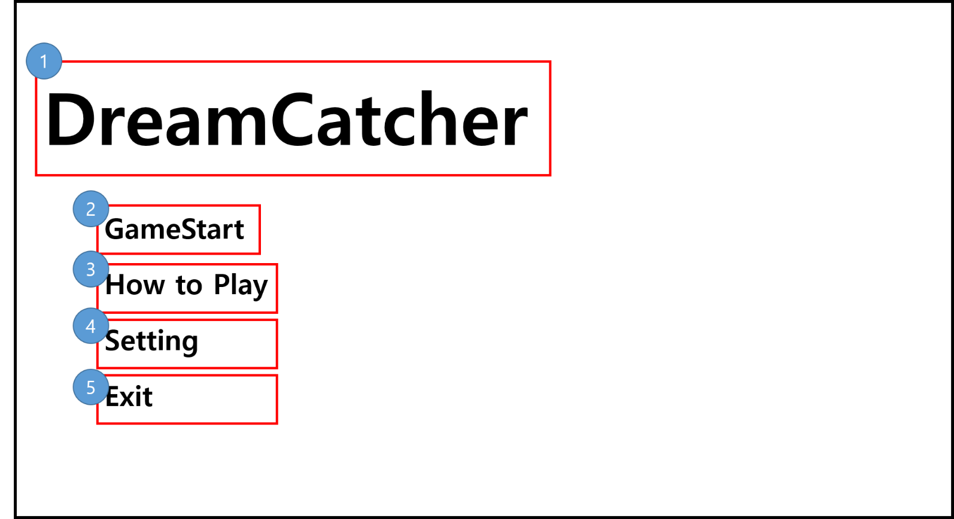


No. | 명칭 | 내용 | 비고
1 | 타이틀 명칭 | 게임 타이틀 표기 | 조작 없음
2 | 게임 시작 버튼 | 버튼 입력 시 게임 시작 | 게임 시작
3 | 게임 안내 버튼 | 버튼 입력 시 게임 안내 Popup 창 출력 | PopUP창 출력
4 | 세팅 버튼 | 버튼 입력 시 세팅 창 출력 | PopUP창 출력
5 | 나가기 버튼 | 버튼 입력 시 클라이언트 종료 | 게임종료

1.2 버튼 연출
- 마우스 오버 시 아이콘 출력
- 클릭 시 작동
- 이하 버튼 동일



기본 상태 |  |  |  | 마우스 오버 상태

